IR
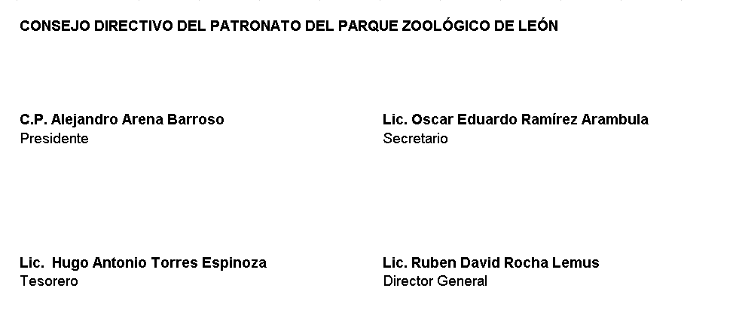
Patronato del Parque Zoológico de León Indicadores de Resultados DEL 1 DE ENERO AL 30 DE JUNIO DE 2022
PROGRAMA O PROYECTO DE INVERSIÓN |  |  |  |  | Prespuesto del programa presupuestario |  |  |  |  | MIR |  |  | Indicadores |  |  |  |  |  |  | Resultado del indicador
Clasificación Programática acorde al CONAC | Clave del Programa presupuestario | Nombre del programa presupuestario | Clasificación funcional del gasto al que corresponde el programa presupuestario | Nombre de la dependencia o entidad que lo ejecuta | Aprobado | Modificado | Devengado | Ejercido | Pagado | Cuenta con MIR (SI/NO) | Nivel de la MIR del programa | Descripción del resumen narrativo (FIN, Propósito, componentes y actividades) | Nombre del Indicador | Nivel de la MIR, al que corresponde el indicador | Fórmula de cálculo | Descripción de variables de la fórmula | Meta del indicador Programada | Meta del indicador Modificada | Meta del indicador alcanzada | Valor del numerador de la formula | Valor del denominador de la formula | Unidad de medida de las variables del indicador
1 | 2 | 3 | 4 | 5 | 6 | 7 | 8 | 9 | 10 | 11 | 12 | 13 | 14 | 15 | 16 | 17 | 18 | 19 | 20 | 21 | 22 | 23
E | E000002 | Atención a visitantes | 2.1. | Patronato del Parque Zoológico de León | $94,410,202.00 | $- | $43,804,933.57 | $43,804,933.57 | $43,804,933.57 | SI | COMPONENTE | INSTALACIONES Y SERVICIOS OFRECIDOS AL VISITANTE EN EL PARQUE ZOOLÓGICO DE LEON | PORCENTAJE DE INCREMENTO O DECREMENTO EN EL NÚMERO DE VISITANTES | COMPONENTE | = ( ( NÚMERO DE VISITANTES EN EL EJERCICIO ACTUAL / NÚMERO DE VISITANTES EN EL EJERCICIO ANTERIOR ) * 1 0 0 ) | = ( ( NÚMERO DE VISITANTES EN EL EJERCICIO ACTUAL / NÚMERO DE VISITANTES EN EL EJERCICIO ANTERIOR ) * 1 0 0 ) | 100% | 100% | 94% | 417215 | 443201 | VISITANES

 |  |  |  |  |  |  |  |  |  |  |  |  |  |  |  |  |  |  |  |  | +

